画面レイアウト
 |  | システム名 |  | 画面ID |  |  |  | アカウント詳細

 |  | 見積もり承認システム |  | F0002 |  |  |  | 画面レイアウト

概要

画面レイアウト

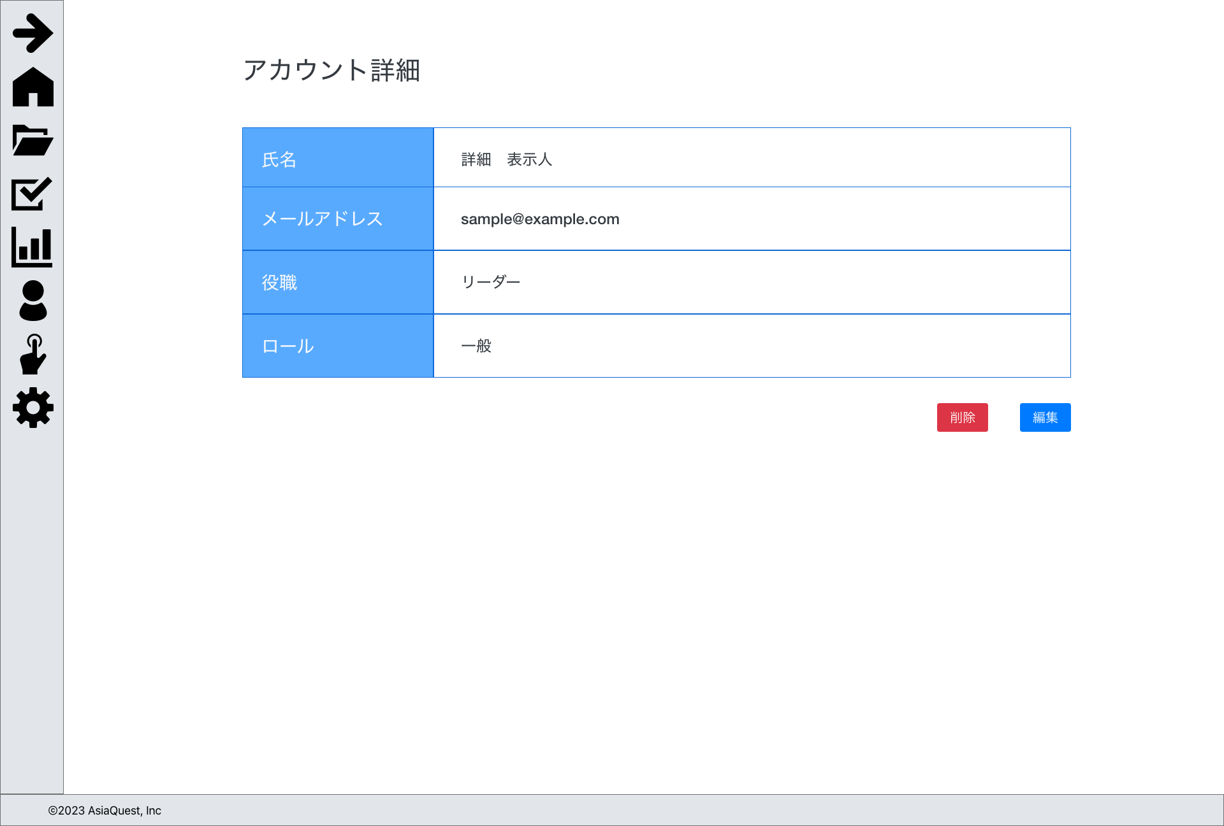

画面項目
No | 項目名 |  | タイプ |  | 必須 | I/O | 桁数 |  | 入力制限 | 初期値 | 参照先 |  | 備考
 |  |  |  |  |  |  |  |  |  |  | テーブル名 | カラム名

1 | 氏名 |  | text |  | - | O | - |  | - | - | アカウント | 氏名
2 | メールアドレス |  | text |  | - | O | - |  | - | - | アカウント | メールアドレス
3 | 役職 |  | text |  | - | O | - |  | - | - | 役職 | 名称
4 | ロール |  | text |  | - | O | - |  | - | - | ロール | 名称
5 | 編集 |  | button |  | - | - | - |  | - | - | - | - | アカウント編集画面に遷移する
6 | 削除 |  | button |  | - | - | - |  | - | - | - | - | 削除処理を実行する

操作アクション
1. | 画面初期表示
 | 申請情報を表示する

2. | [編集]ボタン押下
 | アカウント編集画面に遷移を行う。

3. | [削除]ボタン押下
 | アカウント削除処理を実行する

制限・特記事項

